POUR CANDIDATER
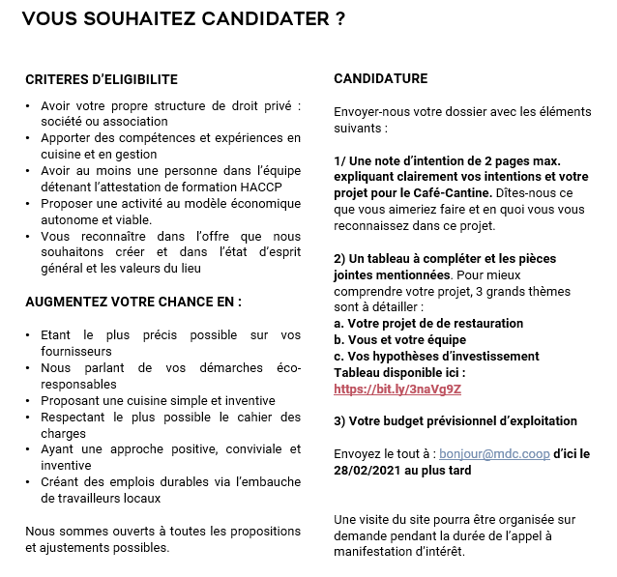
Lien vers l'appel à projet :
https://lamanufacturedescapucins.coop/wp-content/uploads/Appel-a-projet-Cafe-Cantine-MDC.pdf

